规划指标
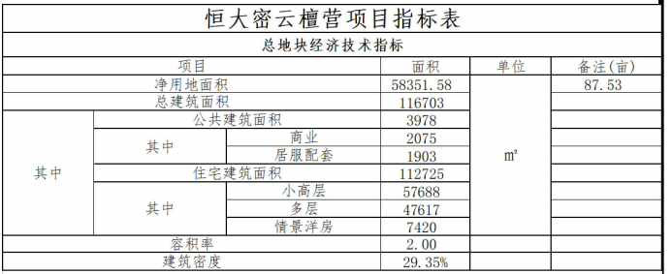
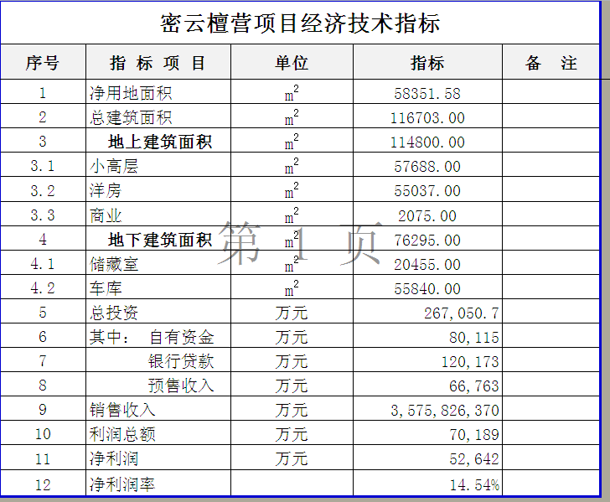
北京市密云区檀营乡6005地块R2二类居住用地（编号：京土整储挂（密）[2021]026号）居住项目
出让合同 | ——
电子监管号 | —— | 业态 |  |  | 规划建筑面积 | 占比 | 套（个）数 | 户均面积
出让人 |  | 地上建筑面积 | 1 | 小高层 | 57,688.00 | 29.39% | 598 | 96
受让人 |  |  | 2 | 洋房 | 55,037.00 | 28.04% | 456 | 121
签订日期 |  |  | 3 | 商业 | 2,075.00 | 1.06% |  | #DIV/0!
宗地编号 |  |  | 4 | 居服配套 | 1,903.00 | 0.97% |  | #DIV/0!
宗地坐落 | 东至檀东路，南至新北路、西至檀营街，北至檀支一路 |  | 5 |  |  | 0.00% |  | #DIV/0!
出让宗地面积（平方米） | 58351.58 |  | 6 |  |  | 0.00% |  | #DIV/0!
用途 | R2二类居住用地 |  | 7 |  |  | 0.00% |  | #DIV/0!
交付日期 |  |  | 8 |  |  | 0.00% |  | #DIV/0!
出让金/万元 | 173800 |  | 9 |  |  | 0.00% |  | #DIV/0!
保证金 | 31000 |  | 10 |  |  | 0.00% |  | #DIV/0!
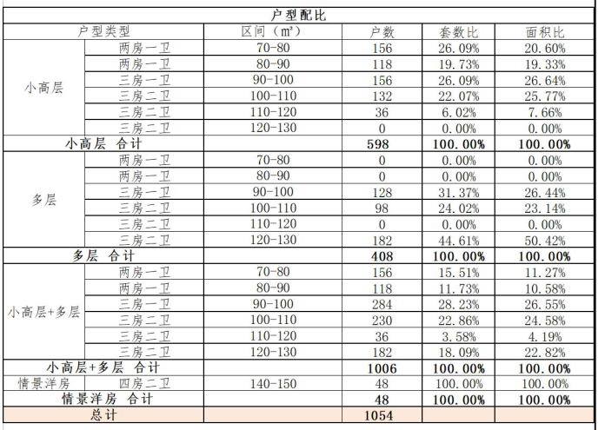
剩余出让金 | 142800 |  | 11 |  |  | 0.00% |  | #DIV/0!
 |  |  | 12 |  |  | 0.00% |  | #DIV/0!
地面单价（元/平方米） | 29785 |  | 13 |  |  | 0.00% |  | #DIV/0!
楼面单价（元/平方米） | 14893 |  | 14 |  |  | 0.00% |  | #DIV/0!
规划建筑面积（平方米） | 116,703.00 |  | 15 |  |  | 0.00%
规划容积率 | 2 |  | 小计 |  | 116,703.00 | 59.46% | 1,054.00
备注 | 建筑密度≤% | 地下建筑面积 |  | 储藏室 | 20,455.00 | 10.42%
 | 建筑限高≤米 |  |  | 非人防地下车库 | 55,840.00 | 28.45% | 1,396 | 40
 | 绿地率≥% |  |  | 自行车库 | 3,281.00 | 1.67%
 |  |  | 小计 |  | 79,576.00 | 40.54%
约定开工时间 |  | 合计 |  |  | 196,279.00
约定竣工时间 |  | 土地面积 |  |  | 58351.58
出让公告 |  | 地上容积率 |  |  | 2.00
成交公告
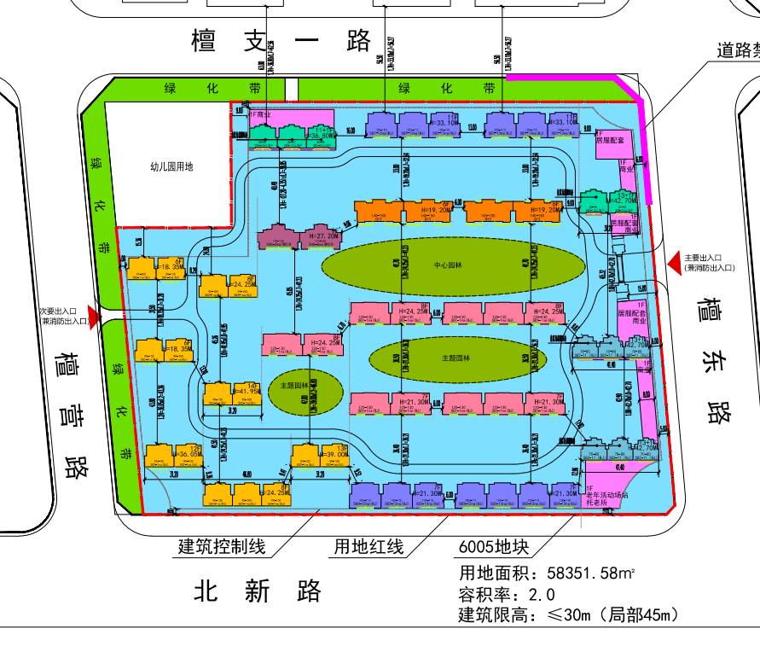
不动产权证书 | ——
证号
权利人
共有情况
坐落
不动产单元号
权利类型
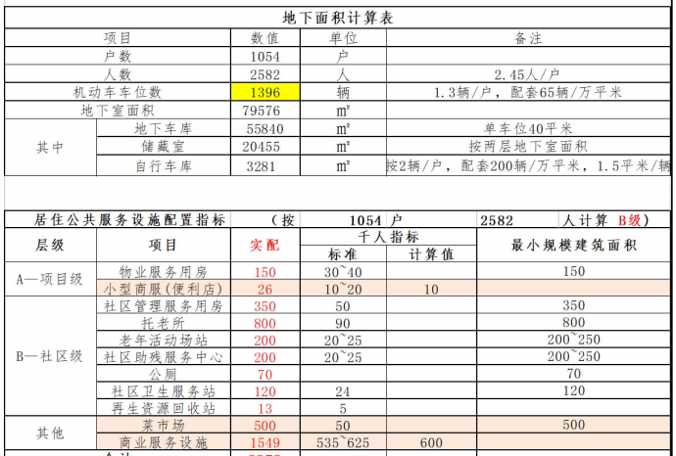
权利性质
用途
面积（m2）
使用期限
取得日期

建设用地规划许可证 | ——
证号
用地单位
用地项目名称
用地位置
用地性质
用地面积
取得日期

建设工程规划许可证 | ——
证号
建设单位（个人）
建设项目名称
建设位置
建设规模
取得日期

建筑工程施工许可证 | ——
证号
建设单位
工程名称
建设地址
建设规模
合同价格
勘察单位
设计单位
施工单位
建立单位
合同工期
取得日期

